評価レポート結果登録（講師・管理者権限）
プロジェクト名 |  |  | システム名 |  |  | 画面レイアウト設計書 |  |  |  |  |  |  |  | 作成者 | 作成日 |  | 更新者 | 更新日
0 |  |  | LMS学習管理システム |  |  | 評価レポート結果登録（講師・管理者権限） |  |  |  |  |  |  |  | 櫻井 | 2019-01-25

 | 画面イメージ
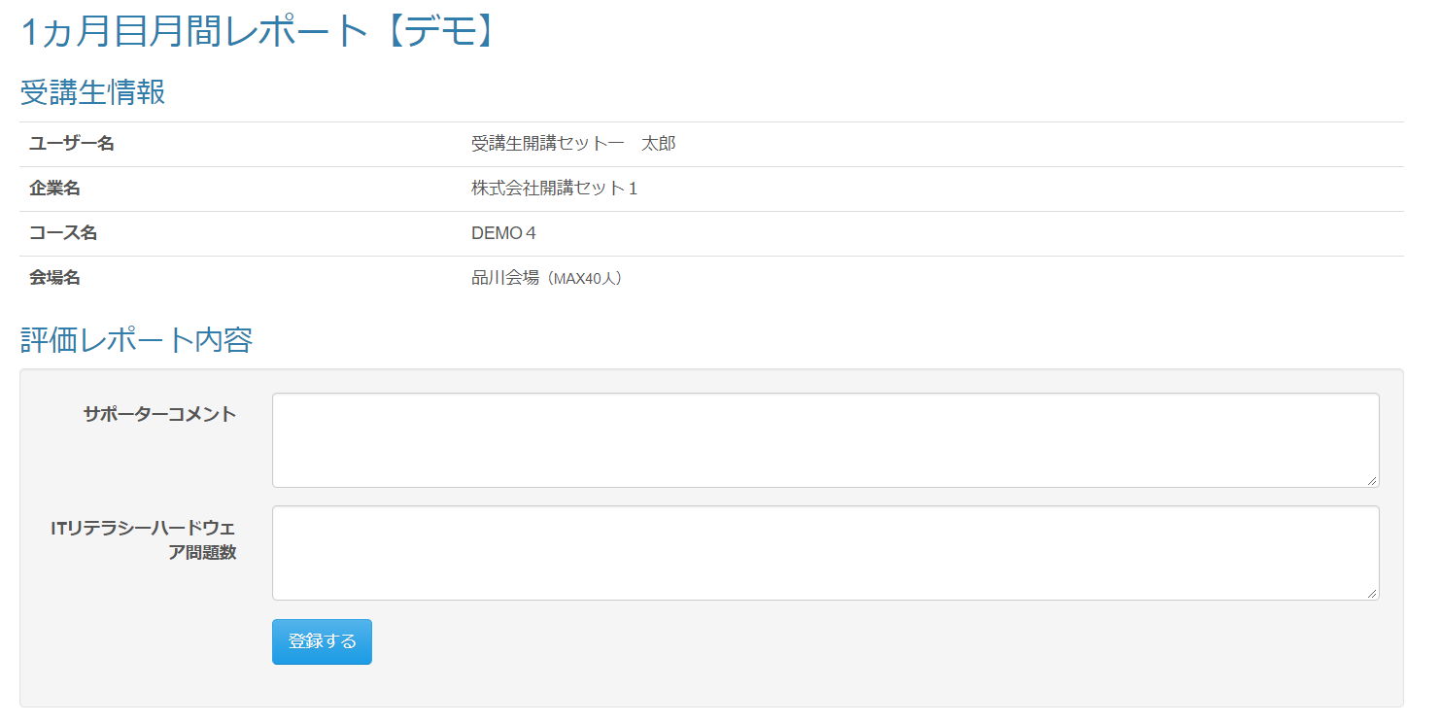

 | 出力仕様
 | No | 項目名 |  | データ元 |  |  |  |  |  |  |  | 備考
 |  |  |  | テーブル名 |  |  |  | フィールド
 | 1 | 日報名 |  | m_ev_report |  |  |  | report_name
 | 受講生情報
 | 2 | ユーザー名 |  | m_user |  |  |  | user_name
 | 3 | 企業名 |  | m_company |  |  |  | company_name
 | 4 | コース名 |  | m_course |  |  |  | course_name
 | 5 | 会場名（備考） |  | m_place |  |  |  | place_name |  |  |  | 会場名の後に、（）で括って備考を表示
 |  |  |  |  |  |  |  | note
 | 評価レポート内容
 | 6 | 項目名 |  | m_ev_report_detail |  |  |  | field_name
 | 7 | 属性情報 |  | m_ev_report_detail |  |  |  | required_flg |  |  |  | ・必須チェックが「必須」場合は、［必須］を表示 ・未入力時 かつ 型が数値の場合は、入力フォームに「例） 半角数値で、｛範囲from｝～｛範囲to｝の範囲で入力してください。」と表示する
 |  |  |  |  |  |  |  | input_type
 |  |  |  |  |  |  |  | range_from
 |  |  |  |  |  |  |  | range_to

 | ◆『登録する』ボタン押下時

 | 入力仕様
 | No | 項目名 | 物理名 |  | コントロール |  | 必須 |  | 桁数 | 最小値 | 最大値 |  | 属性 |  |  | 備考
 | 1 | 評価レポート詳細ID | evReportDetailId |  | hidden |  | 〇 |  |  |  |  |  | 半角数字
 | 2 | 値 | value |  | テキストボックス |  | ※1 |  | ※2 | ※3 | ※4 |  | ※5 |  |  | ※1 属性情報の必須チェックが必須であれば、必須 ※2 属性情報の型が文字列であれば、10000文字 ※3 属性情報の型が数値であれば、範囲from ※4 属性情報の型が数値であれば、範囲to ※5 属性情報の型が文字列であれば、全角文字 数値であれば半角数字

 | 3 | LMSユーザーID | lmsUserId |  | hidden |  | 〇 |  |  |  |  |  | 半角数字
 | 4 | 評価レポートID | evReportId |  | hidden |  | 〇 |  |  |  |  |  | 半角数字
 | 5 | 評価レポート結果ID | evReportResultId |  | hidden |  | 〇 |  |  |  |  |  | 半角数字
 | 6 | 登録する | - |  | 送信ボタン |  | -

 | その他 入力仕様
 | No | 項目名 | エラー条件 |  |  |  |  | 挙動 |  |  |  |  |  | エラー文
 | 1 | LMSユーザーID | DBに存在しない場合 |  |  |  |  | エラーメッセージを表示 |  |  |  |  |  | 実行する権限がありません。
 | 2 |  | 受講生でない場合
 | 3 | 評価レポートID | DBに存在しない場合 |  |  |  |  | エラーメッセージを表示 |  |  |  |  |  | 実行する権限がありません。
 |  |  | 既に評価レポートが作成されている場合 |  |  |  |  | エラーメッセージを表示 |  |  |  |  |  | 不正な操作が行われました。
 | 4 | 公開フラグ | 評価レポート更新時 かつ レポートが公開済みの場合 |  |  |  |  | エラーメッセージを表示 |  |  |  |  |  | 既に公開されています。
 |  | 評価レポート結果ID
 | 5 | 評価レポート結果ID | 評価レポート更新時 かつ IDがDBに存在しない場合 |  |  |  |  | エラーメッセージを表示 |  |  |  |  |  | 不正な操作が行われました。
 | 6 | LMSユーザーID | 評価レポート更新時 かつ 更新対象のユーザーが一致しない場合 |  |  |  |  | エラーメッセージを表示 |  |  |  |  |  | 不正な操作が行われました。

 | 7 | 評価レポートID | 評価レポート更新時 かつ 更新対象の評価レポーとマスタが一致しない場合 |  |  |  |  | エラーメッセージを表示 |  |  |  |  |  | 不正な操作が行われました。

 | データベース 登録・更新
 | No | 名称 |  | テーブル名(物理名） |  |  |  | カラム名(物理名） |  |  |  | 備考
 | 1 | 評価レポート結果ID |  | t_ev_report_result |  |  |  | ev_report_result_id
 | 2 | 評価レポートID |  | t_ev_report_result |  |  |  | ev_report_id
 | 3 | LMSユーザID |  | t_ev_report_result |  |  |  | lms_user_id
 | 4 | 評価レポート結果詳細ID |  | t_ev_report_result_detail |  |  |  | ev_report_result_detail_id
 | 5 | 評価レポート結果ID |  | t_ev_report_result_detail |  |  |  | ev_report_result_id
 | 6 | 評価レポート詳細ID |  | t_ev_report_result_detail |  |  |  | ev_report_detail_id
 | 7 | 値 |  | t_ev_report_result_detail |  |  |  | value

